Общий заказ

Производитель книг "Театр теней" ИП Андреева Н.А ИНН 245208311608 ОГРНИП 317774600552198

Итоговый заказ | Количество | Сумма
Книги | 0 | 0 ₽
Персонажи | 0 | 0 ₽
Magic Box | 0 | 0 ₽
Итого | 0 | 0 ₽
В т.ч. НДС 5% |  | 0.00 ₽

Книги
Производитель книг "Театр теней" ИП Андреева Н.А ИНН 245208311608 ОГРНИП 317774600552198 |  |  |  | Всего книг в заказе | 0 |  |  |  | На сумму | - ₽
 |  |  |  |  |  |  |  |  | В том числе НДС 5% | - ₽

 | Наименование продукции |  | Содержимое | Размер книги | Вес | Оптовая цена | Оптовая цена, в т.ч. НДС 5% | РРЦ | Заказ | Итого
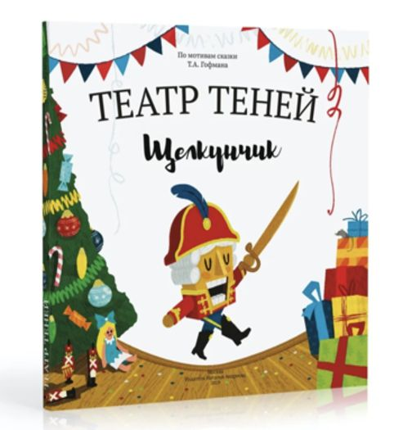
 | Щелкунчик | 9785604687635 | Волшебные книги SHADOW PLAY в новом формате, адаптированный текст сказки и простая инструкция по использованию | 23,5 х 26 х 1,5 см. | 370 гр. | 1,030 ₽ | 1,085 ₽ | 1990 руб |  | - ₽

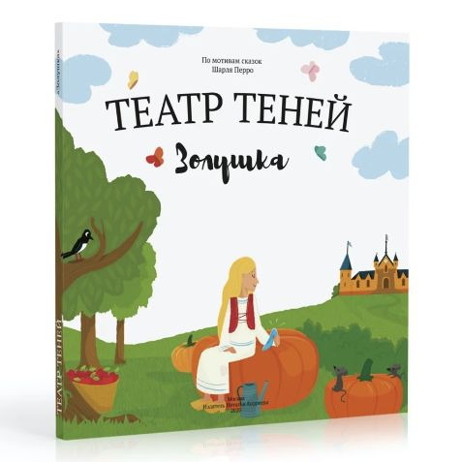 | Золушка | 9785604811511 | Волшебные книги SHADOW PLAY в новом формате, адаптированный текст сказки и простая инструкция по использованию | 23,5 х 26 х 1,5 см. | 370 гр. | 1,030 ₽ | 1,085 ₽ | 1990 руб |  | - ₽

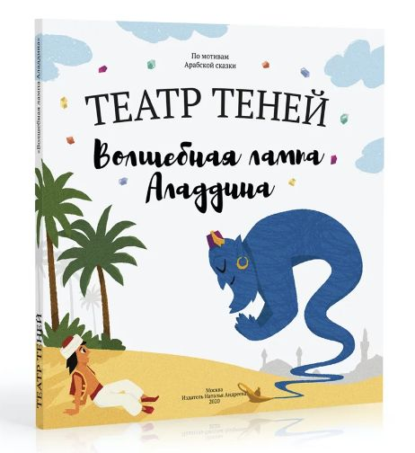 | Волшебная лампа Аладдина | 9785604811504 | Волшебные книги SHADOW PLAY в новом формате, адаптированный текст сказки и простая инструкция по использованию | 23,5 х 26 х 1,5 см. | 370 гр. | 1,030 ₽ | 1,085 ₽ | 1990 руб |  | - ₽

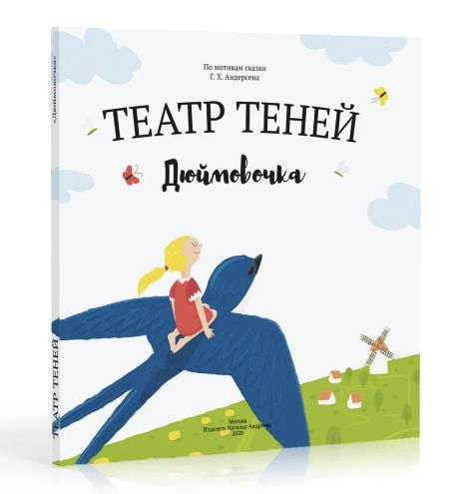 | Дюймовочка | 9785604687659 | Волшебные книги SHADOW PLAY в новом формате, адаптированный текст сказки и простая инструкция по использованию | 23,5 х 26 х 1,5 см. | 370 гр. | 1,030 ₽ | 1,085 ₽ | 1990 руб |  | - ₽

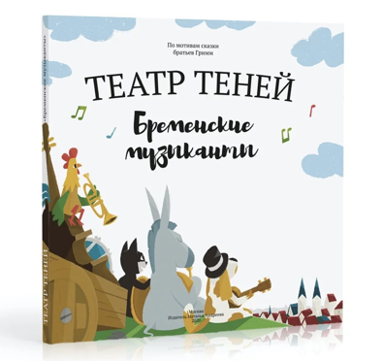 | Бременские Музыканты | 9785604687673 | Волшебные книги SHADOW PLAY в новом формате, адаптированный текст сказки и простая инструкция по использованию | 23,5 х 26 х 1,5 см. | 370 гр. | 1,030 ₽ | 1,085 ₽ | 1990 руб |  | - ₽

 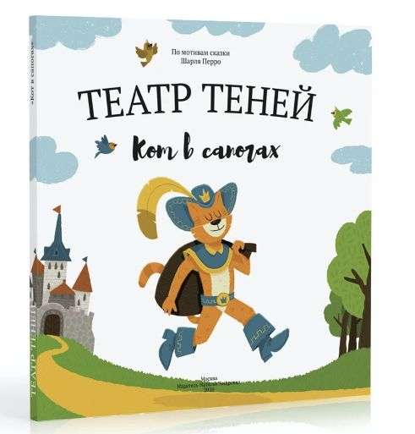 | Кот в сапогах | 9785604687680 | Волшебные книги SHADOW PLAY в новом формате, адаптированный текст сказки и простая инструкция по использованию | 23,5 х 26 х 1,5 см. | 370 гр. | 1,030 ₽ | 1,085 ₽ | 1990 руб |  | - ₽

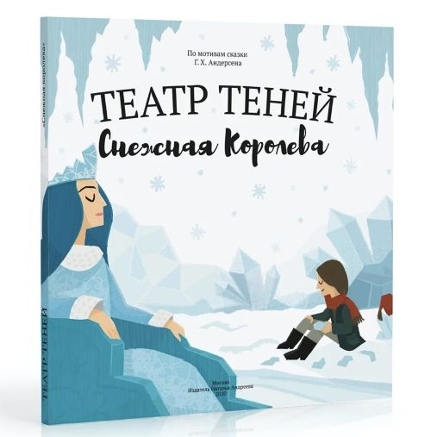 | Снежная королева | 9785604687666 | Волшебные книги SHADOW PLAY в новом формате, адаптированный текст сказки и простая инструкция по использованию | 23,5 х 26 х 1,5 см. | 370 гр. | 1,030 ₽ | 1,085 ₽ | 1990 руб |  | - ₽

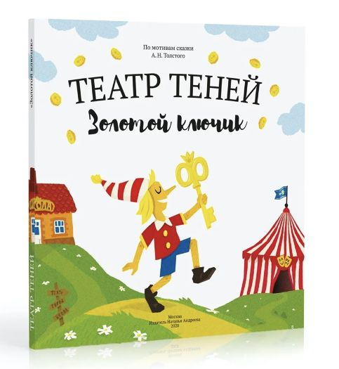 | Золотой ключик | 9785604811528 | Волшебные книги SHADOW PLAY в новом формате, адаптированный текст сказки и простая инструкция по использованию | 23,5 х 26 х 1,5 см. | 370 гр. | 1,030 ₽ | 1,085 ₽ | 1990 руб |  | - ₽

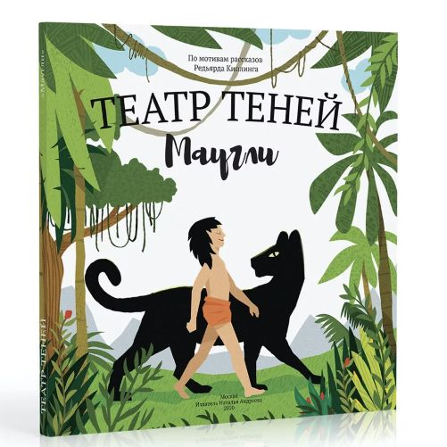 | Маугли | 9785604687642 | Волшебные книги SHADOW PLAY в новом формате, адаптированный текст сказки и простая инструкция по использованию | 23,5 х 26 х 1,5 см. | 370 гр. | 1,030 ₽ | 1,085 ₽ | 1990 руб |  | - ₽

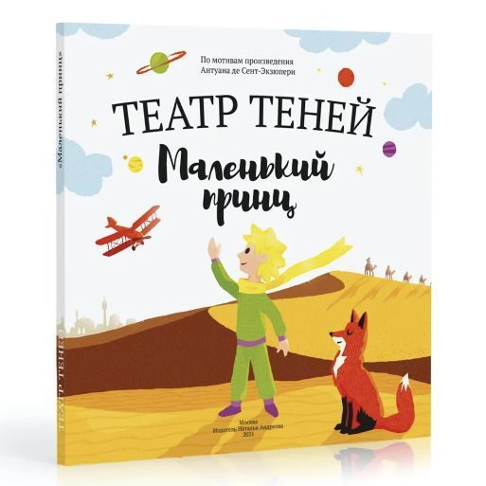 | Маленький принц | 9785604687697 | Волшебные книги SHADOW PLAY в новом формате, адаптированный текст сказки и простая инструкция по использованию | 23,5 х 26 х 1,5 см. | 370 гр. | 1,030 ₽ | 1,085 ₽ | 1990 руб |  | - ₽

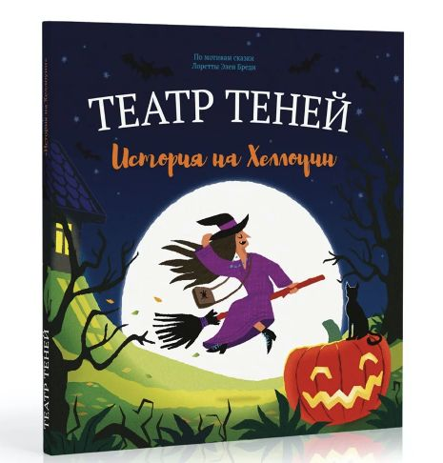 | История на Хеллоуин | 9785604811535 | Волшебные книги SHADOW PLAY в новом формате, адаптированный текст сказки и простая инструкция по использованию | 23,5 х 26 х 1,5 см. | 370 гр. | 1,030 ₽ | 1,085 ₽ | 1990 руб |  | - ₽

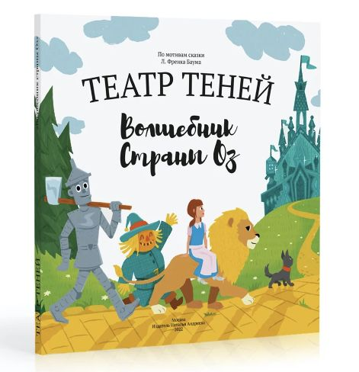 | Волшебник страны Оз | 9785604811559 | Волшебные книги SHADOW PLAY в новом формате, адаптированный текст сказки и простая инструкция по использованию | 23,5 х 26 х 1,5 см. | 371 гр. | 1,120 ₽ | 1,175 ₽ | 2090 руб |  | - ₽

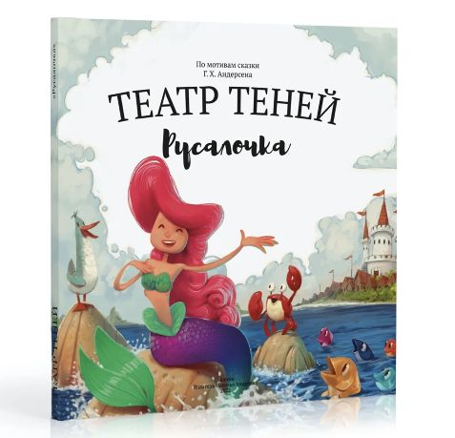 | Русалочка | 9785604811542 | Волшебные книги SHADOW PLAY в новом формате, адаптированный текст сказки и простая инструкция по использованию | 23,5 х 26 х 1,5 см. | 372 гр. | 1,030 ₽ | 1,085 ₽ | 1990 руб |  | - ₽

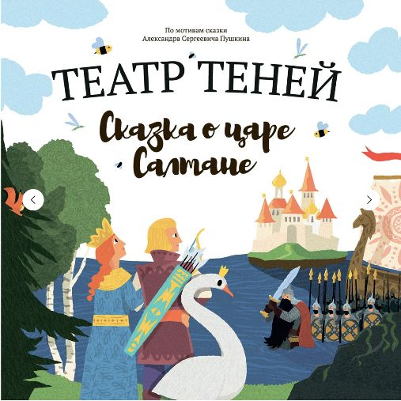 | Сказка о царе Салтане (версия с книгой-гармошкой) | 9785604687628 | Книга-раскладушка из 12 резных иллюстраций, адаптированный текст сказки и простая инструкция по использованию | 23,5 х 26 х 1,5 см. | 400 гр. | 1,030 ₽ | 1,085 ₽ | 1990 руб |  | - ₽

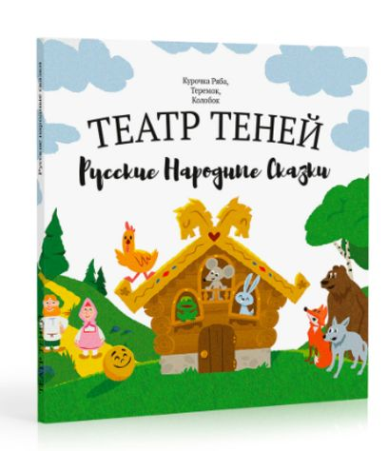 | Русские Народные Сказки (Колобок, Теремок, Курочка Ряба) | 9785605172628 | Волшебные книги SHADOW PLAY в новом формате, адаптированный текст сказки и простая инструкция по использованию | 23,5 х 26 х 1,5 см. | 450 гр. | 1,060 ₽ | 1,115 ₽ | 1990 руб |  | - ₽

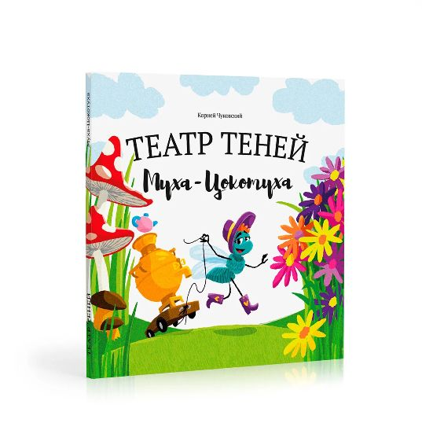 | Муха Цокотуха | 9785605172635 | Волшебные книги SHADOW PLAY в новом формате, адаптированный текст сказки и простая инструкция по использованию | 23,5 х 26 х 1,5 см. | 370 гр. | 1,120 ₽ | 1,175 ₽ | 2090 руб |  | - ₽

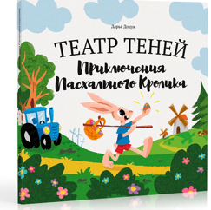 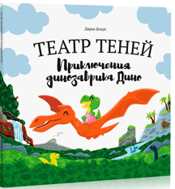 | Приключения Динозаврика Дино | 9785605172659 | Волшебные книги SHADOW PLAY в новом формате, адаптированный текст сказки и простая инструкция по использованию | 23,5 х 26 х 1,5 см. | 370 гр. | 1,030 ₽ | 1,085 ₽ | 1990 руб |  | - ₽

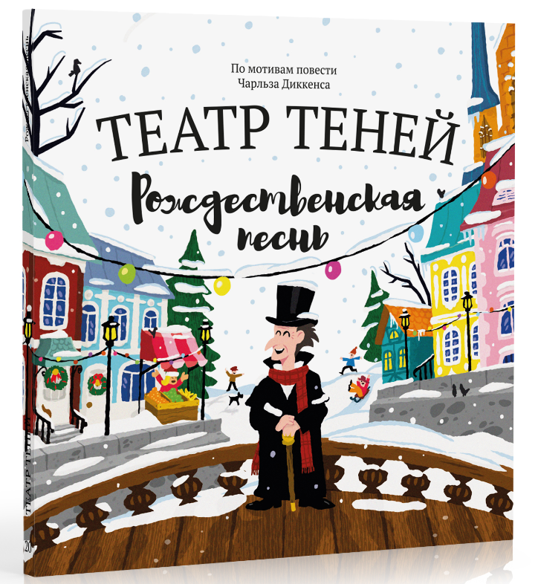 | Рождественская Песнь | 9785605172680 | Волшебные книги SHADOW PLAY в новом формате, адаптированный текст сказки и простая инструкция по использованию | 23,5 х 26 х 1,5 см. | 370 гр. | 1,030 ₽ | 1,085 ₽ | 1990 руб |  | - ₽

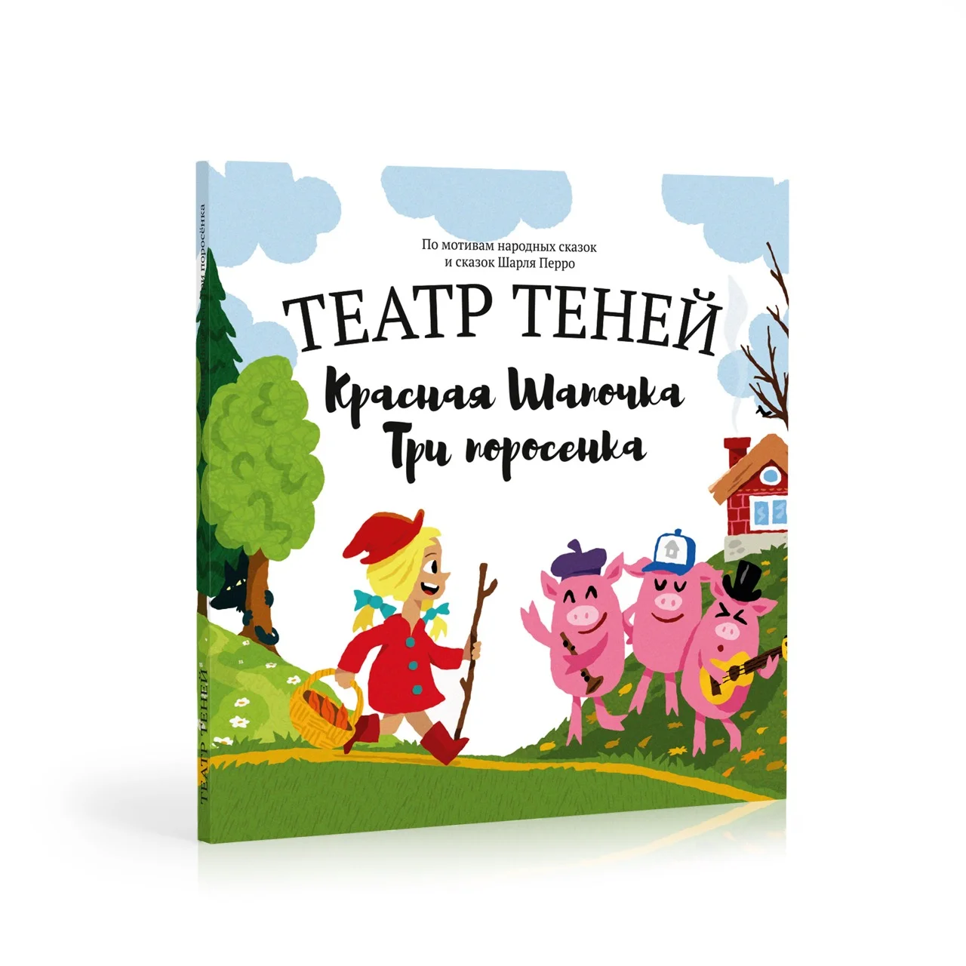
 | Красная шапочка + Три поросенка | 9785605172697 | Волшебные книги SHADOW PLAY в новом формате, адаптированный текст сказки и простая инструкция по использованию | 23,5 х 26 х 1,5 см. | 370 гр. | 1,030 ₽ | 1,085 ₽ | 1990 руб |  | - ₽

 |  |  |  |  |  |  |  |  | 0 | - ₽

Наборы Персонажей
Производитель книг "Театр теней" ИП Андреева Н.А ИНН 245208311608 ОГРНИП 317774600552198 |  |  |  | Всего персонажей в заказе | 0 |  |  |  | На сумму | - ₽
 |  |  |  |  |  |  |  |  | В том числе НДС 5% | - ₽

 | Наименование продукции |  | Содержимое | Размер книги | Вес | Оптовая цена | Оптовая цена, в т.ч. НДС 5% | РРЦ | Заказ | Итого

 | Щелкунчик | 4640043237047 | Набор из 8 резных картонных персонажей на изящных деревянных палочках, а так же подставка для смартфона. | 14,5 х 23,5 х 1,5 см. | 110 гр. | 900 ₽ | 945 ₽ | 1390 руб |  | - ₽

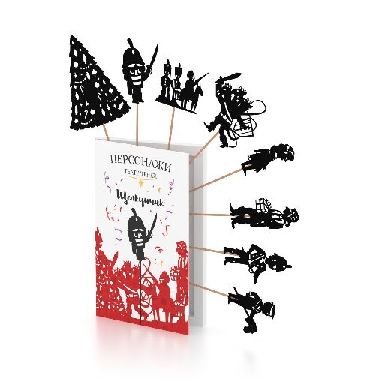 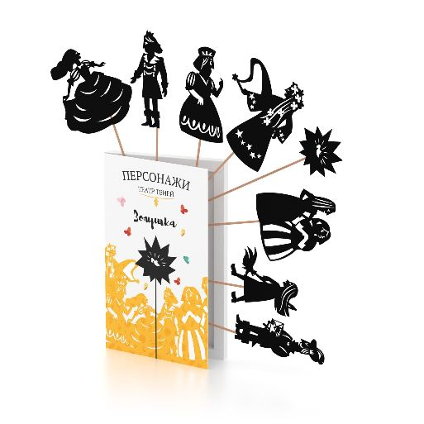 | Золушка | 4640043237023 | Набор из 8 резных картонных персонажей на изящных деревянных палочках, а так же подставка для смартфона. | 14,5 х 23,5 х 1,5 см. | 110 гр. | 900 ₽ | 945 ₽ | 1390 руб |  | - ₽

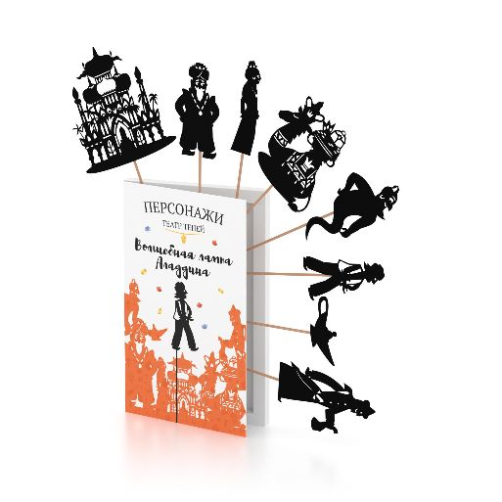 | Волшебная лампа Аладдина | 4640043237030 | Набор из 8 резных картонных персонажей на изящных деревянных палочках, а так же подставка для смартфона. | 14,5 х 23,5 х 1,5 см. | 110 гр. | 900 ₽ | 945 ₽ | 1390 руб |  | - ₽

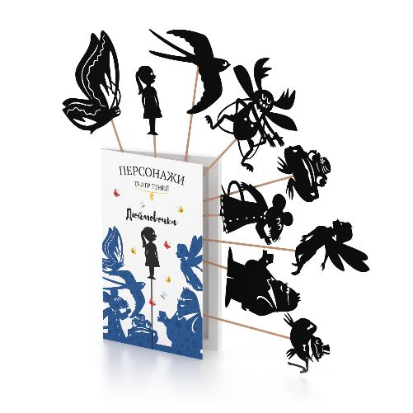 | Дюймовочка | 4640043236989 | Набор из 8 резных картонных персонажей на изящных деревянных палочках, а так же подставка для смартфона. | 14,5 х 23,5 х 1,5 см. | 110 гр. | 900 ₽ | 945 ₽ | 1390 руб |  | - ₽

 | Бременские Музыканты | 4640043236996 | Набор из 8 резных картонных персонажей на изящных деревянных палочках, а так же подставка для смартфона. | 14,5 х 23,5 х 1,5 см. | 110 гр. | 900 ₽ | 945 ₽ | 1390 руб |  | - ₽

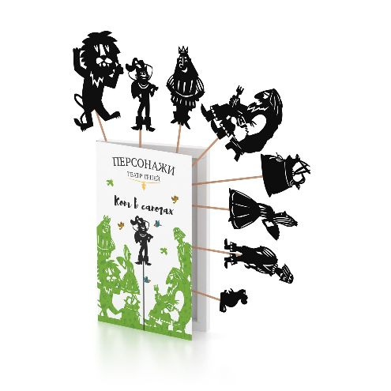
 | Кот в сапогах | 4640043237009 | Набор из 8 резных картонных персонажей на изящных деревянных палочках, а так же подставка для смартфона. | 14,5 х 23,5 х 1,5 см. | 110 гр. | 900 ₽ | 945 ₽ | 1390 руб |  | - ₽

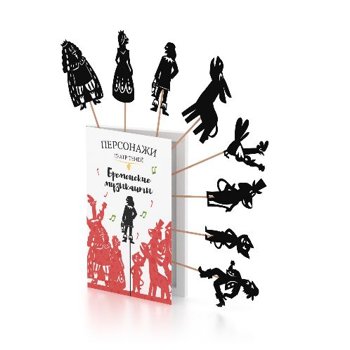 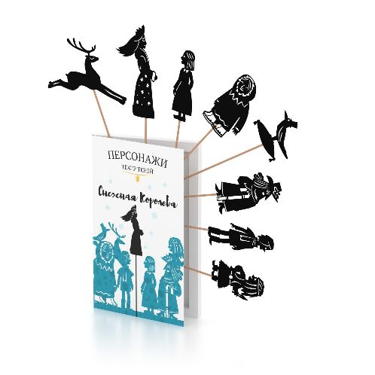 | Снежная королева | 4640043237016 | Набор из 8 резных картонных персонажей на изящных деревянных палочках, а так же подставка для смартфона. | 14,5 х 23,5 х 1,5 см. | 110 гр. | 900 ₽ | 945 ₽ | 1390 руб |  | - ₽

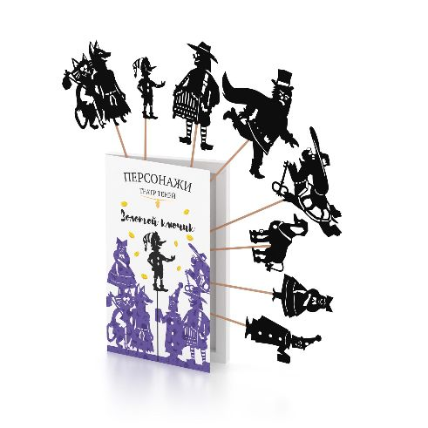 | Золотой ключик | 4640043237054 | Набор из 8 резных картонных персонажей на изящных деревянных палочках, а так же подставка для смартфона. | 14,5 х 23,5 х 1,5 см. | 110 гр. | 900 ₽ | 945 ₽ | 1390 руб |  | - ₽

 | Маугли | 4650117037015 | Набор из 8 резных картонных персонажей на изящных деревянных палочках, а так же подставка для смартфона. | 14,5 х 23,5 х 1,5 см. | 110 гр. | 900 ₽ | 945 ₽ | 1390 руб |  | - ₽

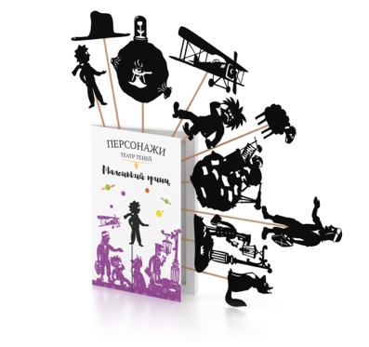 | Маленький принц | 4650117037022 | Набор из 8 резных картонных персонажей на изящных деревянных палочках, а так же подставка для смартфона. | 14,5 х 23,5 х 1,5 см. | 110 гр. | 900 ₽ | 945 ₽ | 1390 руб |  | - ₽

 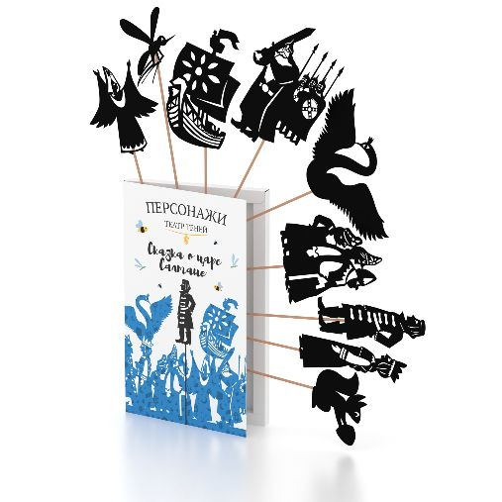 | Сказка о царе Салтане | 4650104979298 | Набор из 8 резных картонных персонажей на изящных деревянных палочках, а так же подставка для смартфона. | 14,5 х 23,5 х 1,5 см. | 110 гр. | 900 ₽ | 945 ₽ | 1390 руб |  | - ₽

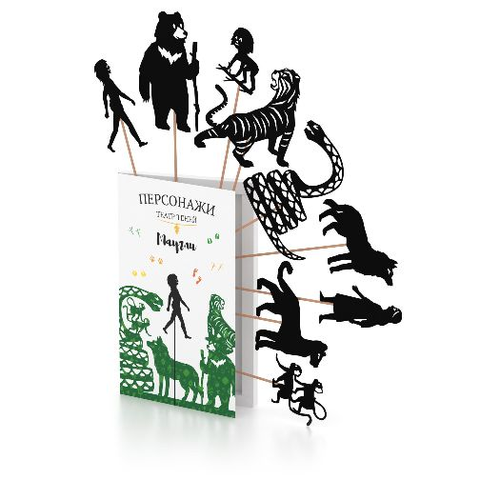 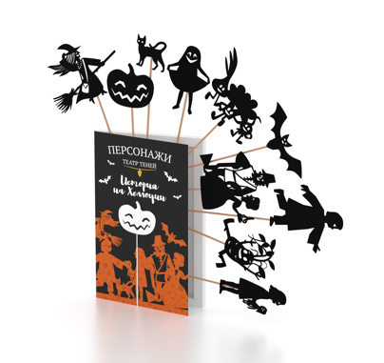 | История на Хеллоуин | 4650104979281 | Набор из 8 резных картонных персонажей на изящных деревянных палочках, а так же подставка для смартфона. | 14,5 х 23,5 х 1,5 см. | 110 гр. | 900 ₽ | 945 ₽ | 1390 руб |  | - ₽

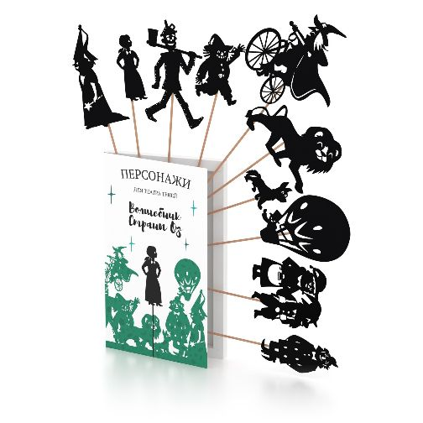 | Волшебник Страны Оз | 4603302906665 | Набор из 8 резных картонных персонажей на изящных деревянных палочках, а так же подставка для смартфона. | 14,5 х 23,5 х 1,5 см. | 110 гр. | 900 ₽ | 945 ₽ | 1390 руб |  | - ₽

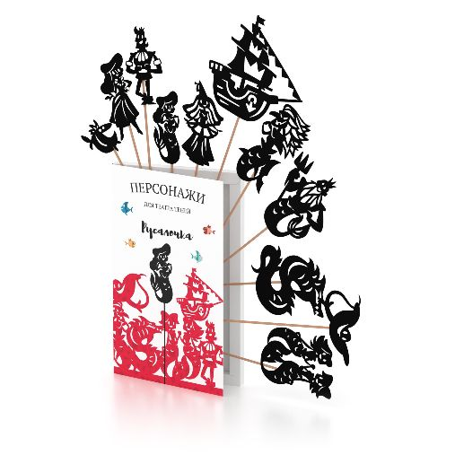 | Русалочка | 4650117037039 | Набор из 8 резных картонных персонажей на изящных деревянных палочках, а так же подставка для смартфона. | 14,5 х 23,5 х 1,5 см. | 110 гр. | 900 ₽ | 945 ₽ | 1390 руб |  | - ₽

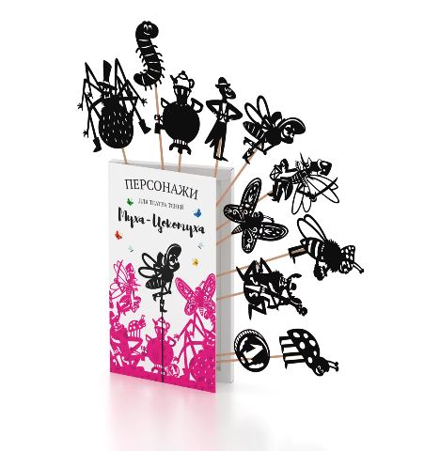 | Муха Цокотуха | 4603302949976 | Набор из 12 резных картонных персонажей на изящных деревянных палочках, а так же подставка для смартфона. | 14,5 х 23,5 х 1,5 см. | 110 гр. | 900 ₽ | 945 ₽ | 1390 руб |  | - ₽

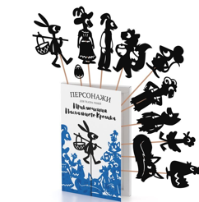 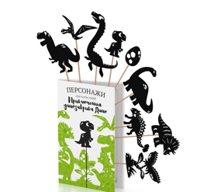 | Приключения Динозаврика Дино | 4603306265591 | Набор из 12 резных картонных персонажей на изящных деревянных палочках, а так же подставка для смартфона. | 14,5 х 23,5 х 1,5 см. | 110 гр. | 900 ₽ | 945 ₽ | 1390 руб |  | - ₽

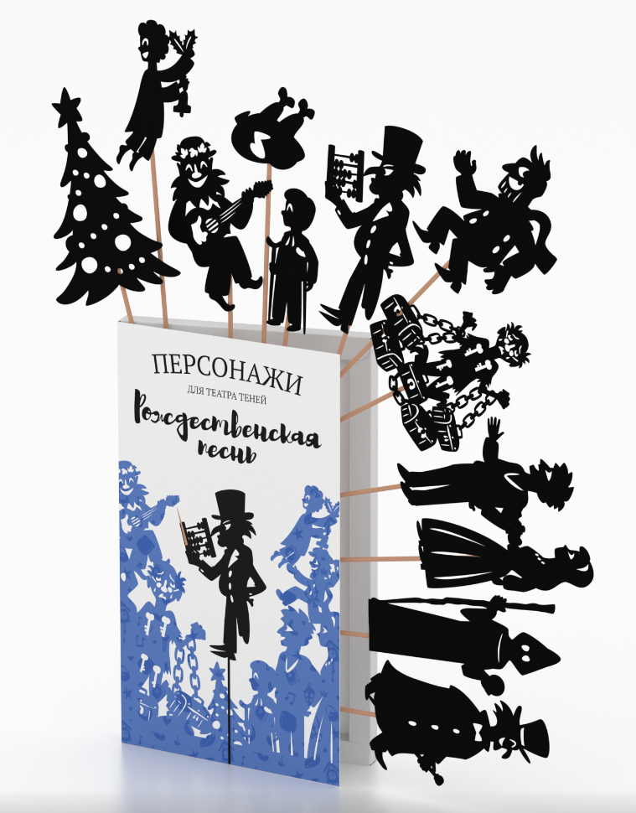 | Рождественская Песнь | 4603306292993 | Набор из 12 резных картонных персонажей на изящных деревянных палочках, а так же подставка для смартфона. | 14,5 х 23,5 х 1,5 см. | 110 гр. | 900 ₽ | 945 ₽ | 1390 руб |  | - ₽

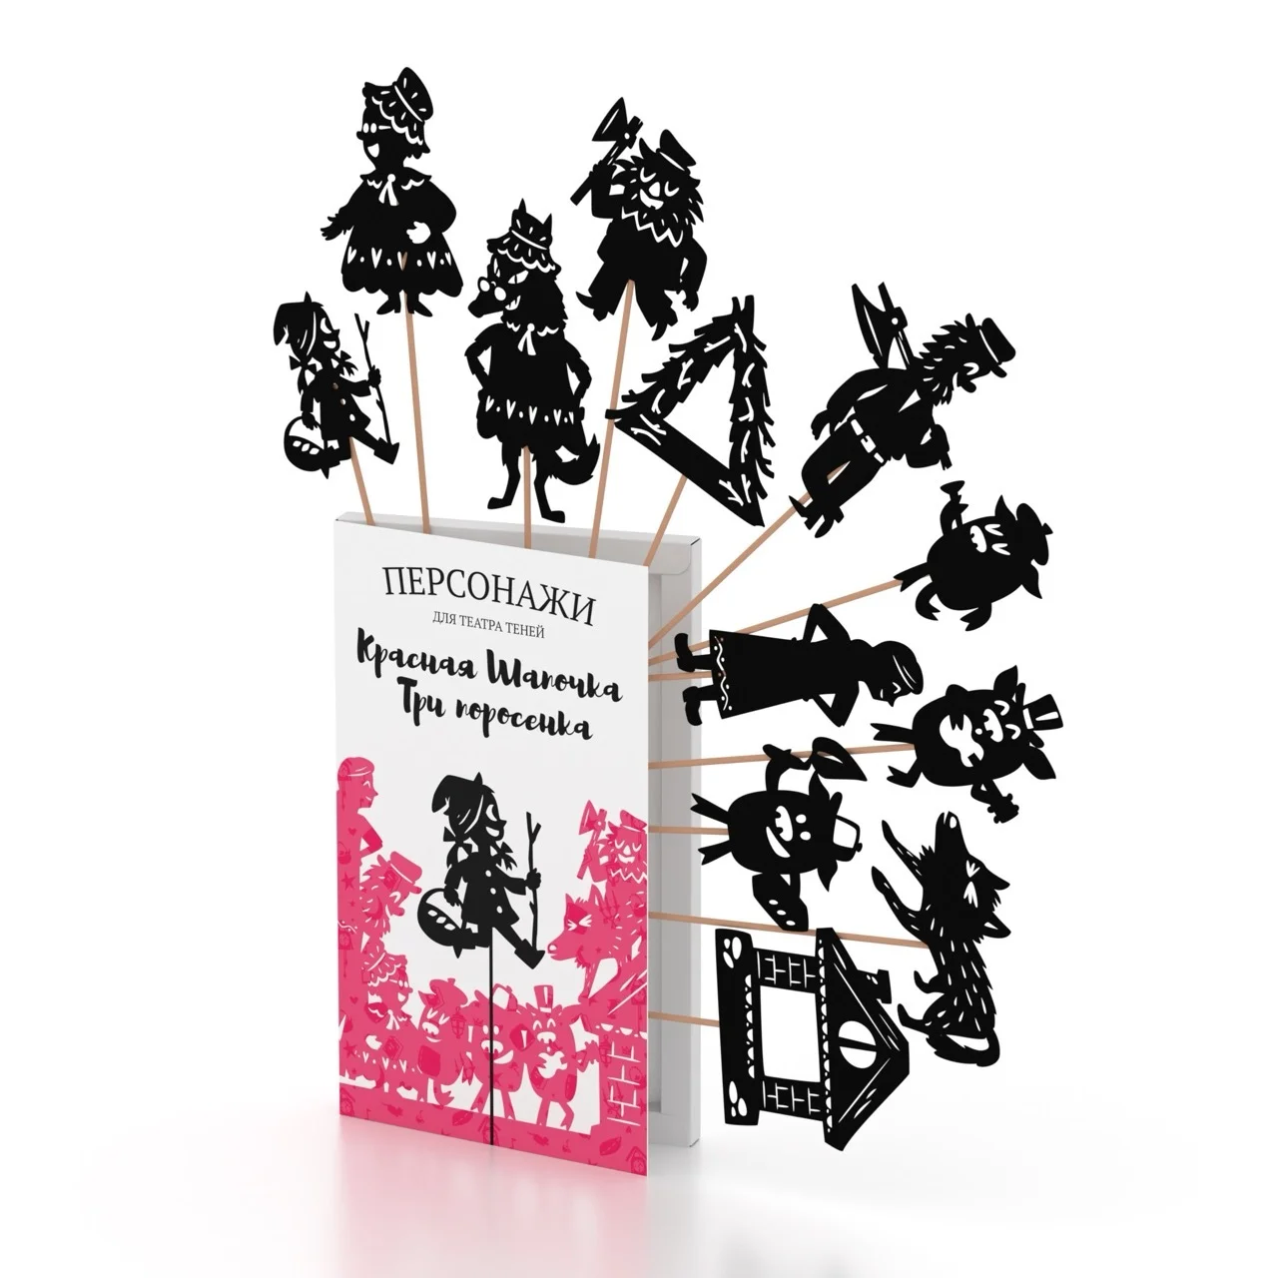 | Красная шапочка + Три поросенка | 4603306299947 | Набор из 12 резных картонных персонажей на изящных деревянных палочках, а так же подставка для смартфона. | 14,5 х 23,5 х 1,5 см. | 110 гр. | 900 ₽ | 945 ₽ | 1390 руб |  | - ₽

 |  |  |  |  |  |  |  |  | 0 | - ₽

Magic Box
Производитель книг "Театр теней" ИП Андреева Н.А ИНН 245208311608 ОГРНИП 317774600552198 |  |  |  | Всего подарочных наборов в заказе | 0 |  |  |  | На сумму | - ₽
 |  |  |  |  |  |  |  |  | В том числе НДС 5% | - ₽

 | Наименование продукции |  | Содержимое | Размер книги | Вес | Оптовая цена | Оптовая цена, в т.ч. НДС 5% | РРЦ | Заказ | Итого

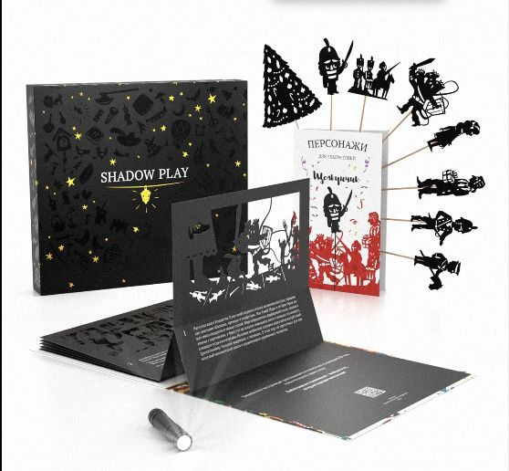
 | Щелкунчик | 4603302930806 | Подарочный набор: Книга + набор персонажей + специальный фонарик для теней + подарочная коробка | 28х25,5х3,5 см | 900 гр. | 2,690 ₽ | 2,825 ₽ | 3990 руб |  | - ₽

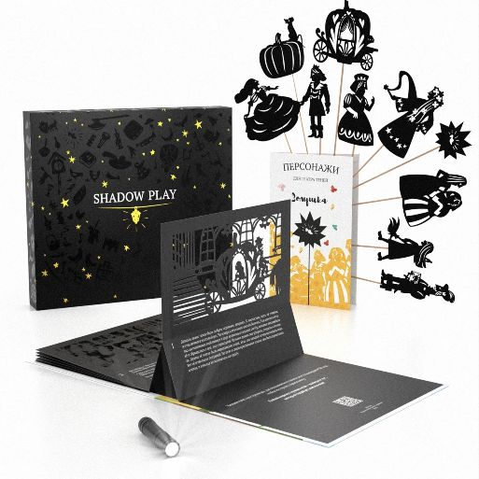 | Золушка | 4603302930790 | Подарочный набор: Книга + набор персонажей + специальный фонарик для теней + подарочная коробка | 28х25,5х3,5 см | 900 гр. | 2,690 ₽ | 2,825 ₽ | 3990 руб |  | - ₽

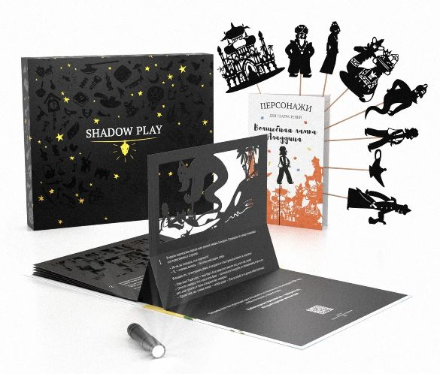 | Волшебная лампа Аладдина | 4603302930783 | Подарочный набор: Книга + набор персонажей + специальный фонарик для теней + подарочная коробка | 28х25,5х3,5 см | 900 гр. | 2,690 ₽ | 2,825 ₽ | 3990 руб |  | - ₽

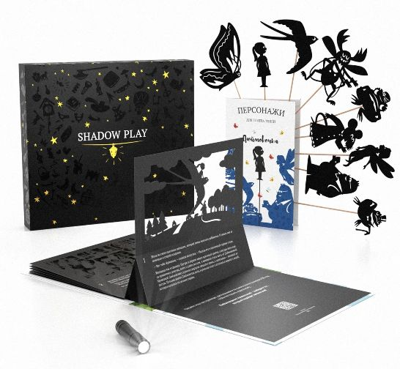 | Дюймовочка | 4603302930769 | Подарочный набор: Книга + набор персонажей + специальный фонарик для теней + подарочная коробка | 28х25,5х3,5 см | 900 гр. | 2,690 ₽ | 2,825 ₽ | 3990 руб |  | - ₽

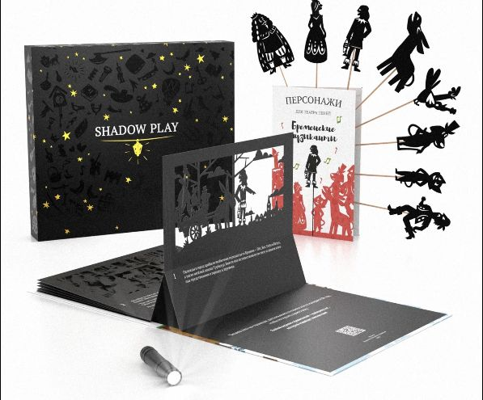 | Бременские Музыканты | 4603302930776 | Подарочный набор: Книга + набор персонажей + специальный фонарик для теней + подарочная коробка | 28х25,5х3,5 см | 900 гр. | 2,690 ₽ | 2,825 ₽ | 3990 руб |  | - ₽

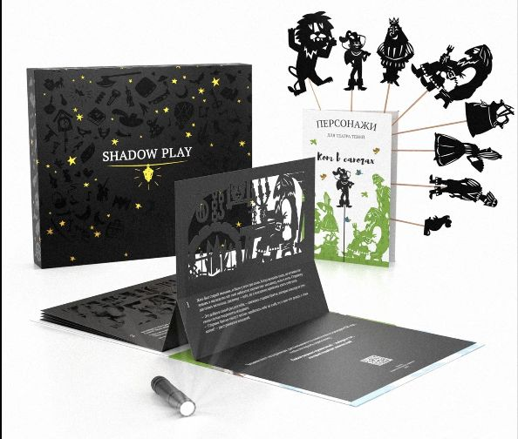 | Кот в сапогах | 4603302930752 | Подарочный набор: Книга + набор персонажей + специальный фонарик для теней + подарочная коробка | 28х25,5х3,5 см | 900 гр. | 2,690 ₽ | 2,825 ₽ | 3990 руб |  | - ₽

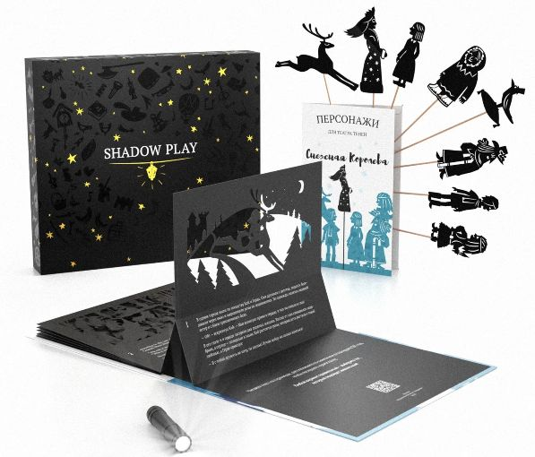 | Снежная королева | 4603302930745 | Подарочный набор: Книга + набор персонажей + специальный фонарик для теней + подарочная коробка | 28х25,5х3,5 см | 900 гр. | 2,690 ₽ | 2,825 ₽ | 3990 руб |  | - ₽

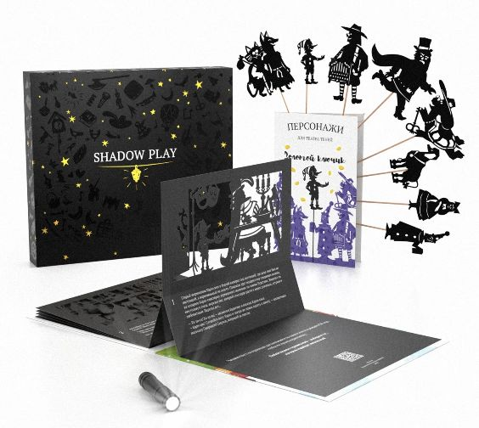 | Золотой ключик | 2038072587257 | Подарочный набор: Книга + набор персонажей + специальный фонарик для теней + подарочная коробка | 28х25,5х3,5 см | 900 гр. | 2,690 ₽ | 2,825 ₽ | 3990 руб |  | - ₽

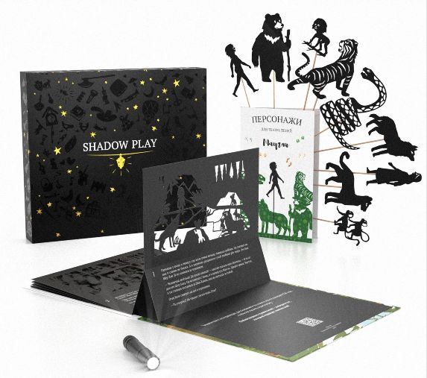 | Маугли | 4603302930813 | Подарочный набор: Книга + набор персонажей + специальный фонарик для теней + подарочная коробка | 28х25,5х3,5 см | 900 гр. | 2,690 ₽ | 2,825 ₽ | 3990 руб |  | - ₽

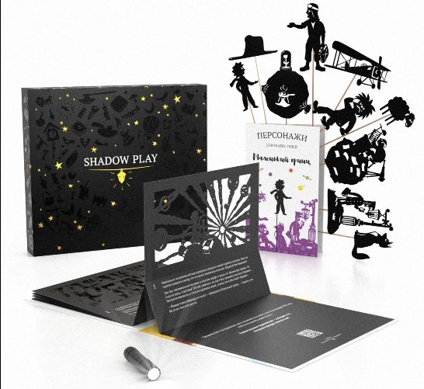
 | Маленький принц | 4603302930820 | Подарочный набор: Книга + набор персонажей + специальный фонарик для теней + подарочная коробка | 28х25,5х3,5 см | 900 гр. | 2,690 ₽ | 2,825 ₽ | 3990 руб |  | - ₽

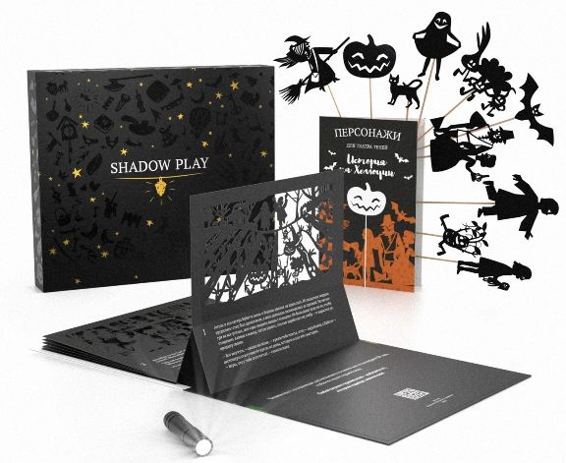 | История на Хеллоуин | 4603302930844 | Подарочный набор: Книга + набор персонажей + специальный фонарик для теней + подарочная коробка | 28х25,5х3,5 см | 900 гр. | 2,690 ₽ | 2,825 ₽ | 3990 руб |  | - ₽

 | Волшебник Страны Оз | 4603302930738 | Подарочный набор: Книга + набор персонажей + специальный фонарик для теней + подарочная коробка | 28х25,5х3,5 см | 900 гр. | 2,690 ₽ | 2,825 ₽ | 3990 руб |  | - ₽

 | Русалочка | 4603302930837 | Подарочный набор: Книга + набор персонажей + специальный фонарик для теней + подарочная коробка | 28х25,5х3,5 см | 900 гр. | 2,690 ₽ | 2,825 ₽ | 3990 руб |  | - ₽

 | Русские Народные Сказки (Колобок, Теремок, Курочка Ряба) | 4603306258340 | Подарочный набор: Книга + набор персонажей + специальный фонарик для теней + подарочная коробка | 28х25,5х3,5 см | 900 гр. | 2,690 ₽ | 2,825 ₽ | 3990 руб |  | - ₽

 | Однажды в особняке | 4603302949990 | Подарочный набор: Книга + набор персонажей + специальный фонарик для теней + подарочная коробка | 28х25,5х3,5 см | 900 гр. | 2,690 ₽ | 2,825 ₽ | 3990 руб |  | - ₽

 | Твоя Волшебная История | 4603302949983 | Подарочный набор: Книга + набор персонажей + специальный фонарик для теней + подарочная коробка | 28х25,5х5 см | 1000 гр. | 2,990 ₽ | 3,140 ₽ | 4590 руб |  | - ₽

 | Муха Цокотуха | 4603306266543 | Подарочный набор: Книга + набор персонажей + специальный фонарик для теней + подарочная коробка | 28х25,5х3,5 см | 900 гр. | 2,690 ₽ | 2,825 ₽ | 3990 руб |  | - ₽

 | Приключения Пасхального Кролика | 4603306272780 | Подарочный набор: Книга + набор персонажей + специальный фонарик для теней + подарочная коробка | 28х25,5х3,5 см | 900 гр. | 2,690 ₽ | 2,825 ₽ | 3990 руб |  | - ₽

 | Приключения Динозаврика Дино | 4603306266550 | Подарочный набор: Книга + набор персонажей + специальный фонарик для теней + подарочная коробка | 28х25,5х3,5 см | 900 гр. | 2,690 ₽ | 2,825 ₽ | 3990 руб |  | - ₽

 | Рождественская Песнь | 4603306293013 | Подарочный набор: Книга + набор персонажей + специальный фонарик для теней + подарочная коробка | 28х25,5х3,5 см | 900 гр. | 2,690 ₽ | 2,825 ₽ | 3990 руб |  | - ₽

 | Красная шапочка + Три поросенка | 4603306299954 | Подарочный набор: Книга + набор персонажей + специальный фонарик для теней + подарочная коробка | 28х25,5х3,5 см | 900 гр. | 2,690 ₽ | 2,825 ₽ | 3990 руб |  | - ₽

 |  |  |  |  |  |  |  |  | 0 | - ₽

